Introdução
Planilha de Escalas de Trabalho

 | Instruções para Uso da Planilha | 

 | Passo 1 - Aba "Cadastro de Funcionários"
 | • Na tabela de cargos (localizada à direita da planilha): ◦ Preencha os cargos disponíveis na sua empresa (ex.: Vendedor, Auxiliar, Balconista, etc.). ◦ Associe um ID único para cada cargo na coluna correspondente. • Exemplo: ID 1: Vendedor; ID 2: Auxilia; ID 3: Balconista • Na tabela principal à esquerda, preencha os dados de cada colaborador: ◦ ID: Insira um número único para identificar o colaborador. ◦ Nome do Funcionário: Digite o nome completo do colaborador. ◦ Cargo: Selecione o cargo correspondente ao colaborador na lista suspensa. ◦ Sexo: Escolha entre "Feminino" ou "Masculino" na lista suspensa. ◦ Idade: Insira a idade do colaborador em anos. ◦ Turno por Exceção: Marque as caixas correspondentes (I, II, III) para indicar se o colaborador trabalha em turnos específicos, se aplicável.

 | Passo 2 - Aba "Escala"
 | • Na aba "Escala Semanal", organize a escala de trabalho dos colaboradores: ◦ Turno e Funcionário: Na coluna "Funcionário", selecione o nome do colaborador na lista suspensa. Certifique-se de que os nomes estejam previamente cadastrados na aba "Cadastro". ◦ Dias da Semana: Para cada dia (Segunda, Terça, Quarta, Quinta, Sexta, Sábado e Domingo), preencha o tipo de turno ou status do colaborador utilizando as opções disponíveis: • PE (Presente): Indica que o colaborador estará trabalhando normalmente. • AU (Ausente): Marca uma ausência, como falta ou licença. • DS (Descanso): Representa o dia de folga ou descanso semanal. • FE (Férias): Utilizado para dias em que o colaborador está de férias. • Exemplo: Para "Maria Oliveira" na Segunda, selecione "PE" se ela trabalhar normalmente, ou "DS" se for seu dia de descanso. • A tabela "Quantificação Semanal" (localizada à direita da planilha) é preenchida automaticamente com base nos dados inseridos na escala semanal.

 | Passo 3 - Aba "Panorama Semanal"
 | • Utilize os gráficos na seção "Panorama Semanal" para monitorar a escala da equipe de forma visual; • Dica: Analise os gráficos semanalmente para planejar ajustes na escala, como redistribuir turnos em dias com muitas ausências ou férias; • Caso os gráficos mostrem discrepâncias (ex.: mais ausências do que o esperado), volte à tabela de escala para revisar os lançamentos.

 | Em caso de dúvidas ou para enviar sugestões, entre em contato pelo e-mail: comunicacao@pontotel.com.br.

Panorama Semanal
PANORAMA - ESCALA DE TRABALHO
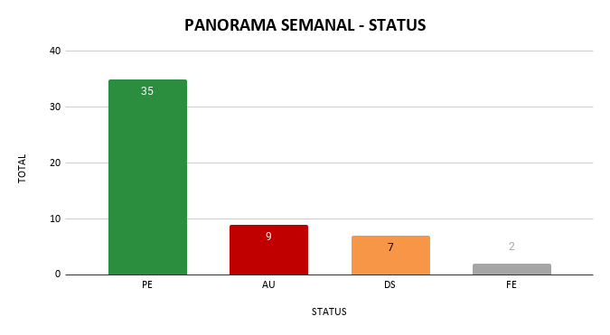
PANORAMA SEMANAL - DIAS

 | STATUS | TOTAL
 | PE | 35 |  |  |  |  |  |  |  |  | DIA | PE | AU | DS | FE
 | AU |  |  |  |  |  |  |  |  |  | SEGUNDA | 6 | 1 | 1 | 0
 | DS |  |  |  |  |  |  |  |  |  | TERÇA | 6 | 1 | 1 | 0
 | FE |  |  |  |  |  |  |  |  |  | QUARTA | 7 | 1 | 0 | 0
 |  |  |  |  |  |  |  |  |  |  | QUINTA | 6 | 1 | 1 | 0
 |  |  |  |  |  |  |  |  |  |  | SEXTA | 5 | 0 | 3 | 0
 |  |  |  |  |  |  |  |  |  |  | SÁBADO | 4 | 2 | 1 | 1
 |  |  |  |  |  |  |  |  |  |  | DOMINGO | 1 | 4 | 2 | 1

TURNO I
TURNO II

 |  | DIA | PE | AU | DS | FE |  |  |  |  |  | DIA | PE | AU | DS | FE
 |  | SEGUNDA | 3 | 0 | 0 | 0 |  |  |  |  |  | SEGUNDA | 2 | 0 | 1 | 0
 |  | TERÇA | 2 | 1 | 0 | 0 |  |  |  |  |  | TERÇA | 2 | 0 | 1 | 0
 |  | QUARTA | 2 | 1 | 0 | 0 |  |  |  |  |  | QUARTA | 3 | 0 | 0 | 0
 |  | QUINTA | 2 | 0 | 1 | 0 |  |  |  |  |  | QUINTA | 2 | 1 | 0 | 0
 |  | SEXTA | 2 | 1 | 0 | 0 |  |  |  |  |  | SEXTA | 3 | 0 | 0 | 0
 |  | SÁBADO | 2 | 1 | 0 | 0 |  |  |  |  |  | SÁBADO | 1 | 1 | 0 | 1
 |  | DOMINGO | 0 | 1 | 1 | 1 |  |  |  |  |  | DOMINGO | 0 | 2 | 1 | 0

TURNO III

 |  |  |  |  |  |  | DIA | PE | AU | DS | FE
 |  |  |  |  |  |  | SEGUNDA | 2 | 0 | 1 | 0
 |  |  |  |  |  |  | TERÇA | 2 | 0 | 1 | 0
 |  |  |  |  |  |  | QUARTA | 3 | 0 | 0 | 0
 |  |  |  |  |  |  | QUINTA | 2 | 1 | 0 | 0
 |  |  |  |  |  |  | SEXTA | 3 | 0 | 0 | 0
 |  |  |  |  |  |  | SÁBADO | 1 | 1 | 0 | 1
 |  |  |  |  |  |  | DOMINGO | 0 | 2 | 1 | 0

